Test Summary Report
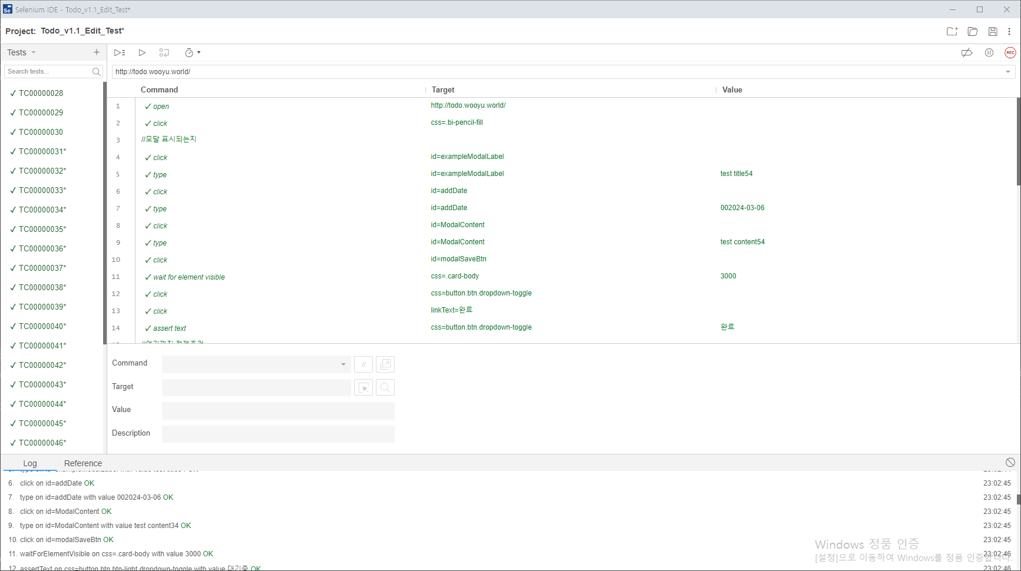
To Do List

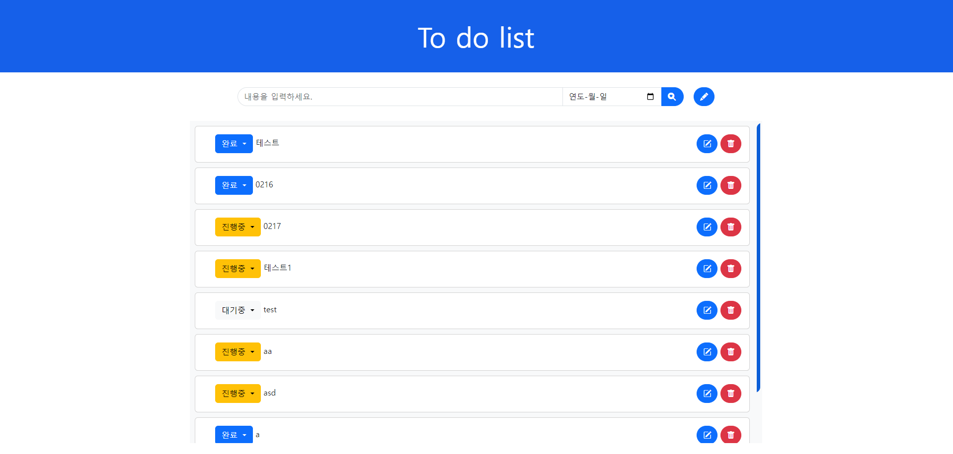
 | 프로젝트 이름 | To Do List | 작성자 | 박온유
 | 버전 | 1.1 | 사용툴 | Selenium
 | 시작일 | 2024.03.04
 | 마감일

